Sheet1
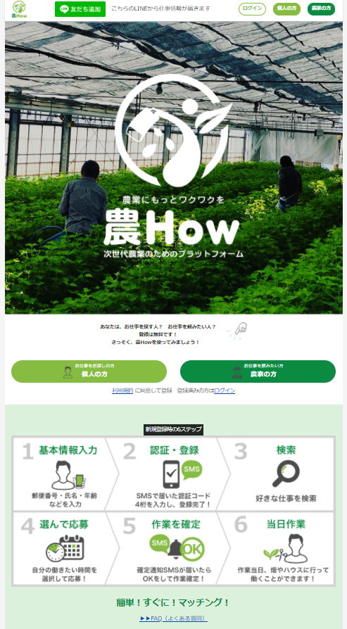
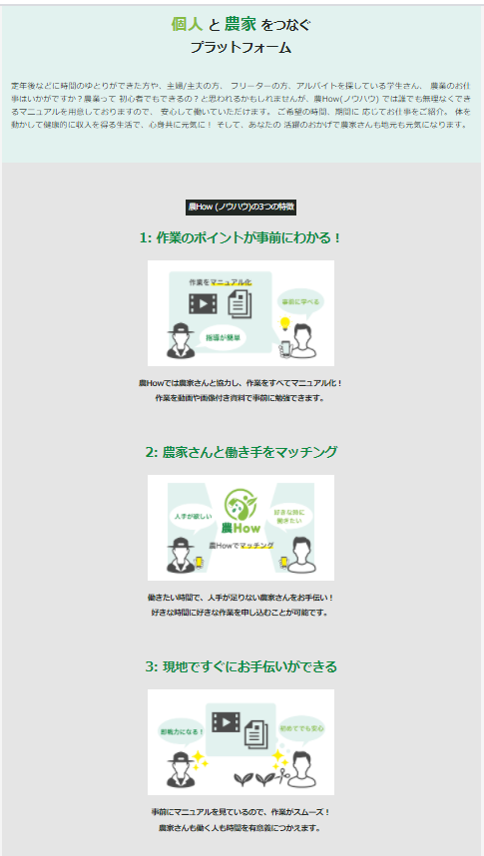
ご依頼内容：HP製作依頼
【仮】お手伝いサイト 登録からお手伝い完了までのフロー（赤字：入力項目、青字：当方製作）
 | 参考サイト：アグリトリオ
 | https://agritrio.co.jp/index.html

◆個人登録​項目
 | ・氏名、性別、生年月日、ニックネーム、郵便番号、携帯番号、パスワード、
 | 自己紹介（性格、得意な作業とか）
◆雇い主登録​項目
 | ・氏名、性別、生年月日、ニックネーム、郵便番号、携帯番号、パスワード、
 | 作業内容選択 (※１)
※１⇒作業内容選択
 | 作業場所 |  |  | 作物・家畜
 | ・露地栽培⇒ |  |  | 野菜類、米、麦、花類、果樹類、その他
 | ・施設栽培⇒ |  |  | 野菜類、花類、果樹類、その他
 | ・畜産⇒ |  |  | 牛、鶏、豚、馬、その他

◆SMSで登録承認通知
◆作業一覧​
 | ・依頼者名
 | ・作業内容
 |  | ・作業名
 |  | ・作業内容
 |  | ・女性限定
 |  | ・年齢制限有無（有：何歳まで、無し）
 | ・作業日時
 |  | ・例⇒8：00～12：00と、４時間の両方を表示
 |  | ↪ | 時間で検索できればベストだが、増えてきてからで
 | ・作業単価
 |  | ・時給単価を表示（雇い主は自分の管理画面で入力）
 |  | ↪ | 単価で検索できればベストだが、増えてきてからで
 | ・募集人数
 | ・場所
 |  | ・googleナビに飛ぶ
 | ・昼食の有無
 |  | ・持参か提供してくれるか記載
 |  | ↪ | 昼休みをまたぐ場合
◆マニュアル​
 | ・作業手順書
 | ・動画
◆SMSで作業確定通知

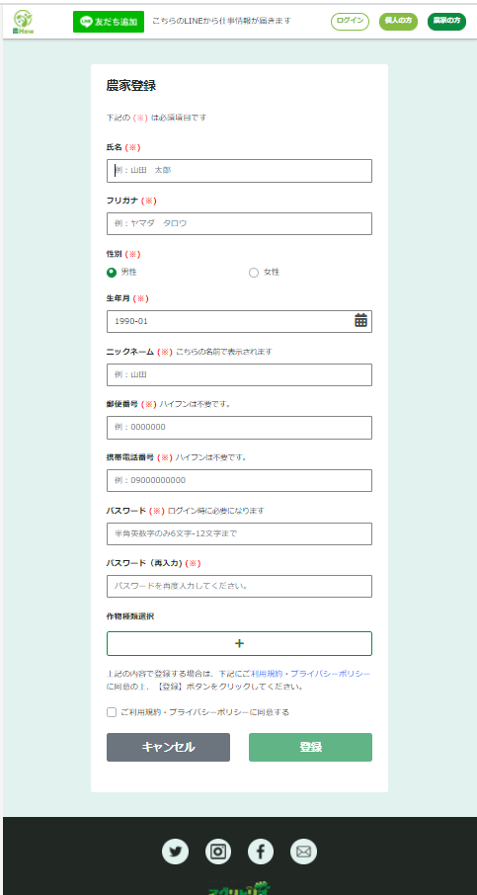
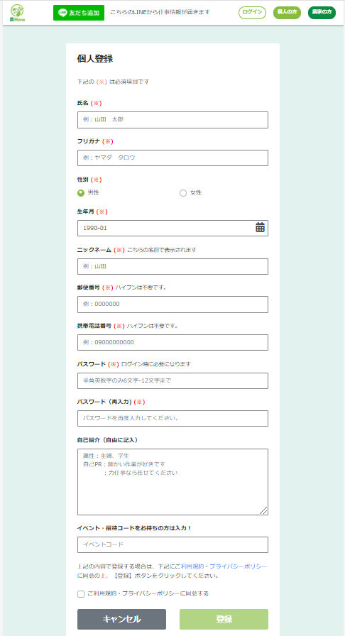
◆評価​（検討中）年配の方には難しい
 | ・雇い主からクルーの評価
 | ・クルーから雇い主の評価
◆新着情報をlineで配信​

今後の展開
 | 農業以外も追加

